⑶470級ｾｰﾙｵｰﾀﾞｰﾌｫｰﾑ
470級セール オーダーフォーム

セールの種類 | セールの仕様 | セールNo. | 数量
メイン | 選択してください |  | 1
ジブ | 選択してください |  | 1
スピン | 選択してください |  | 1

＊セールの仕様の詳細はノースセールジャパンのホームページをご参照下さい。
ノースセールジャパンHP
＊本体価格に含まれるものは、バテン一式、ビジョンウィンドウ、スプレッダーウィンドウ、
リーチコード、リーチリボン、セールナンバー、ロールバッグです。
＊カスタムデザインチャージはメイン￥25,000(税別)、ジブ￥15,000(税別)となります。

＊セールナンバーは弊社から日本470協会へ申請を行うため空欄のままご提出下さい。

注意事項
＊出荷方法は折り畳み出荷となります。
＊日本470協会のロイヤリティータグ料は１枚につき￥6,380(税込)です。
＊計測料は１枚につき￥770(税込)です。
＊価格、仕様などは予告なく変更される場合があるので、予めご了承ください。
＊納期は発注後、約４週間前後(時期によります)。

強風用トップバテン |  |  |  | ￥3,300(税別)
(より硬いトップバテンです。強風下のセーリングでトップを浅く、リーチを開きやすくします。)

1.ご希望のスピンクロスをお選びください。 |  | 選択してください |  | ※標準は0.5ozです。

2.カラーパターンを以下のスピンクロスから選択してください。

0.5oz

0.75oz

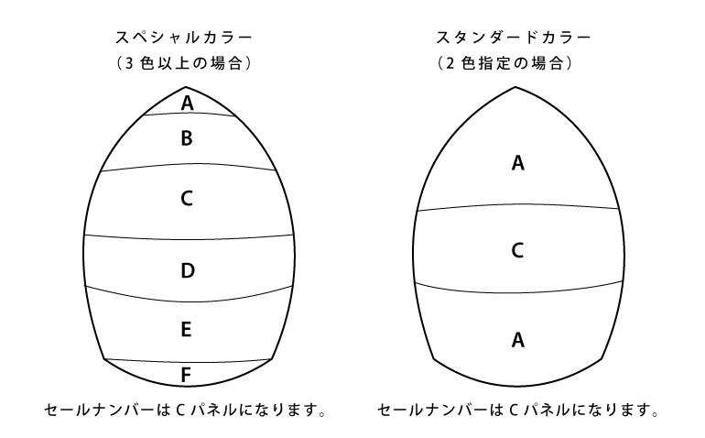

 | ｽﾍﾟｼｬﾙｶﾗｰ（３色以上の場合） | ｽﾀﾝﾀﾞｰﾄﾞｶﾗｰ（２色指定の場合）
 | A: | A:
 | B: | C:
 | C:
 | D:
 | E:
 | F:
 | ＊スペシャルカラーオーダーは￥2,200(税込)アップとなります。

サイドタンク両舷 マスト下で分ける
オプション番号2 サイドタンク両舷 マスト下で左右に分ける

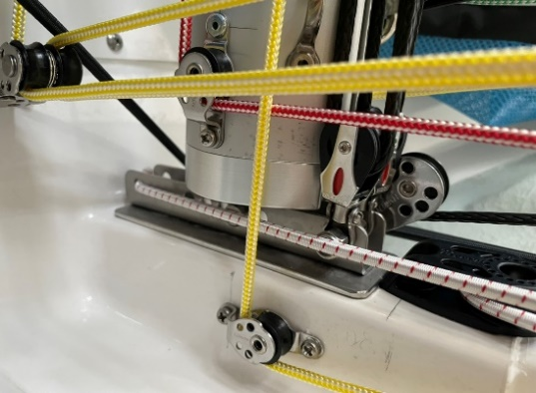
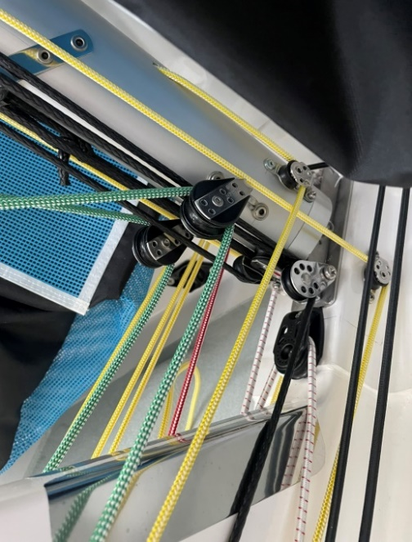
 | オーダーフォームに戻る

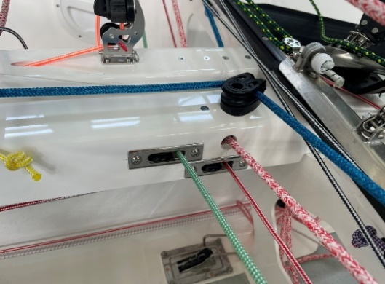

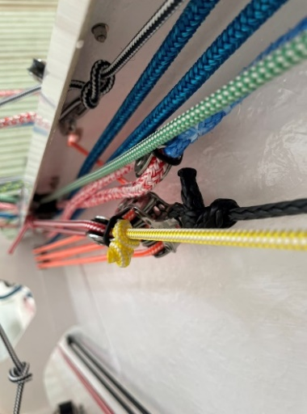

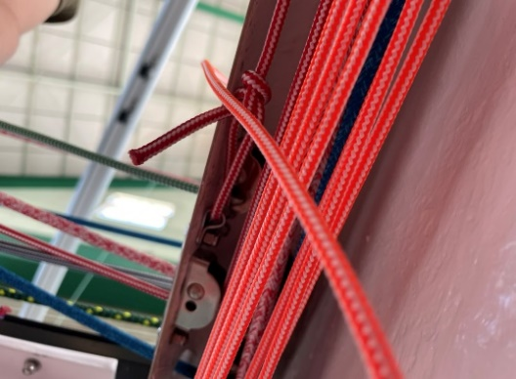

ジブリーダーインアウト
オプション番号3 アルミ３点インアウト（ﾌｧｸﾄﾘｰｾﾞﾛ製 ｼﾞﾌﾞﾘｰﾀﾞｰｲﾝｱｳﾄ）
※こちらのオプションを追加される場合はオプション61も選択下さい。

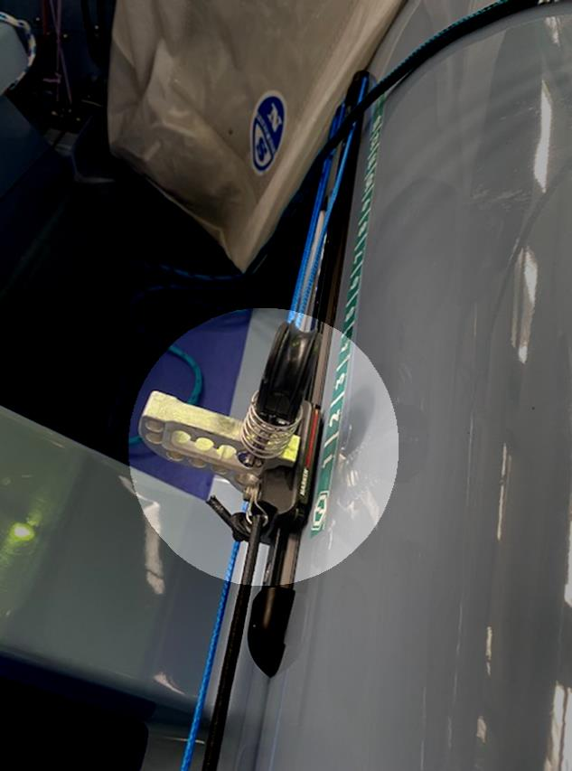
 | オーダーフォームに戻る

ジブブラケット カーボン
オプション番号5 ジブブラケット カーボン
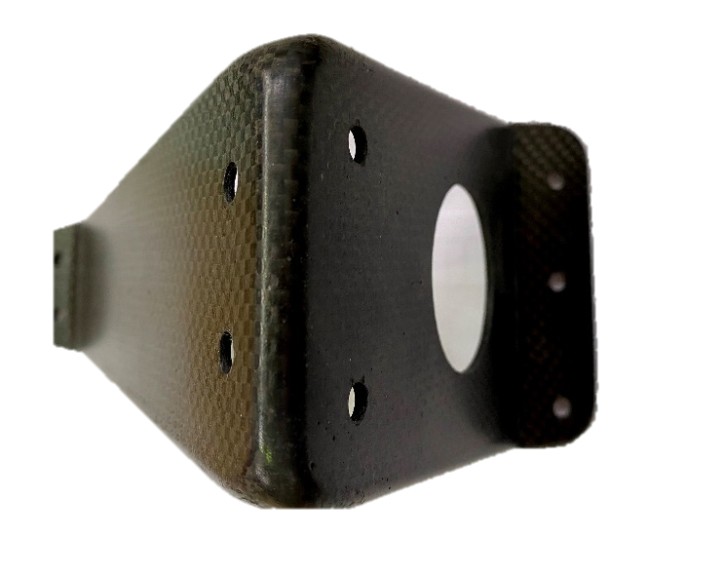
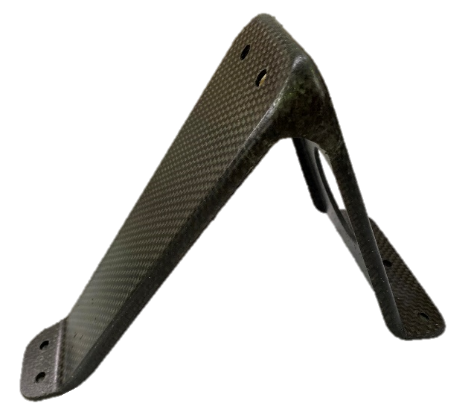

 | オーダーフォームに戻る

センター４分の１
オプション番号6 センター昇降倍率 1/4 | オーダーフォームに戻る

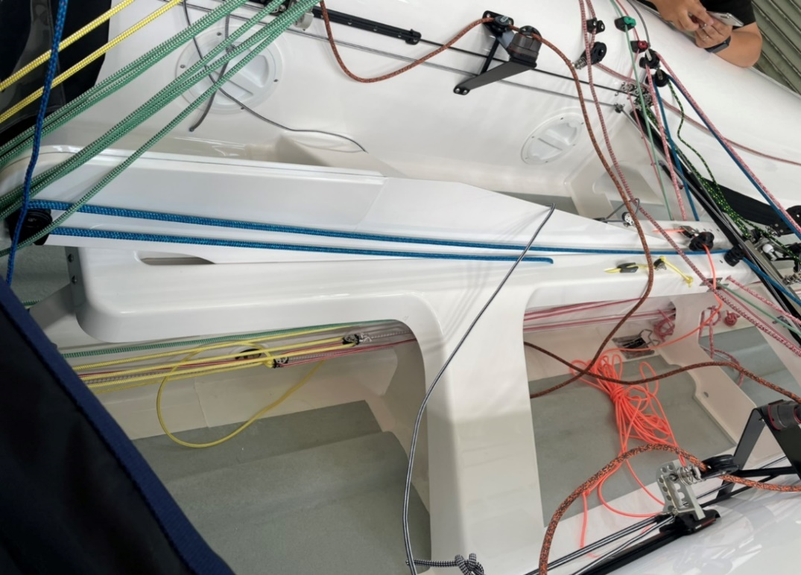
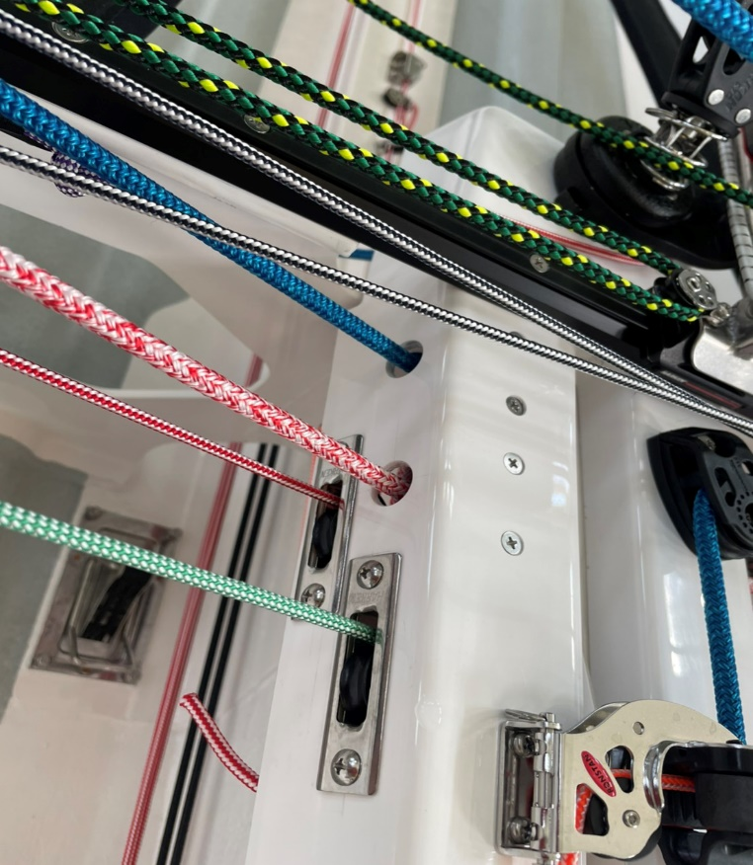

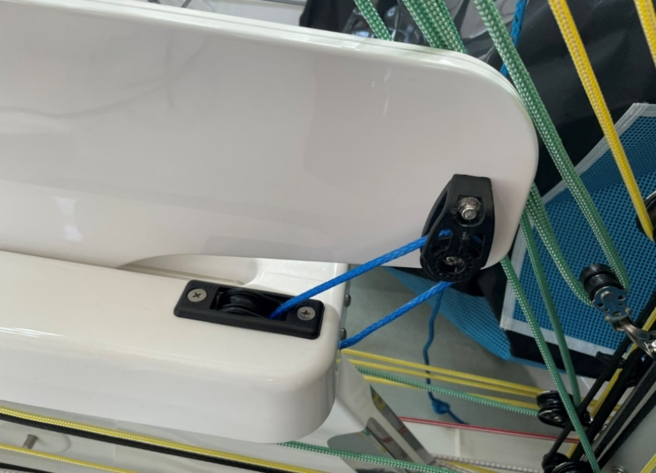
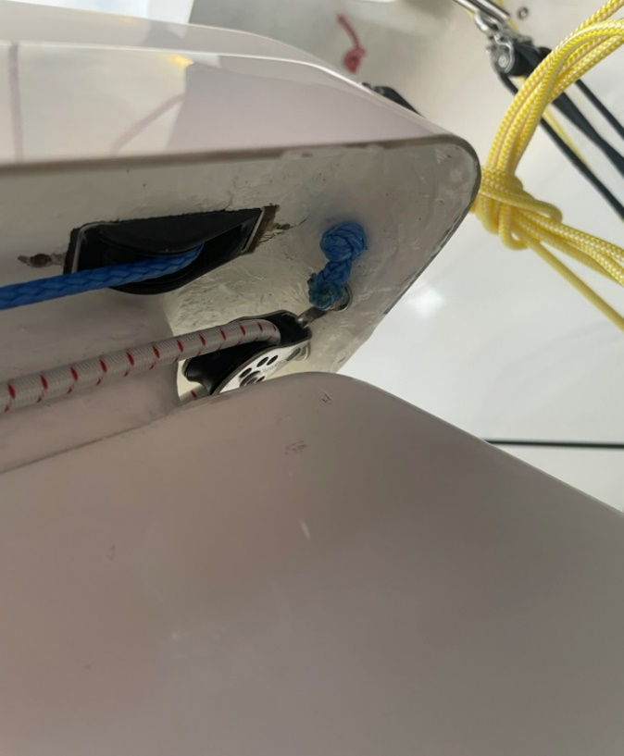

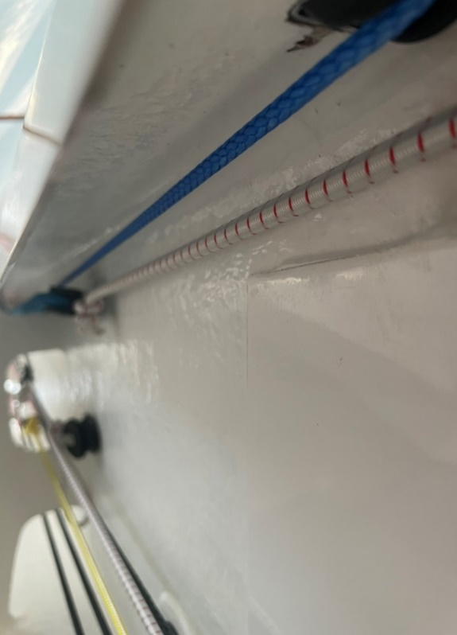

パイプブライダル クリート仕様
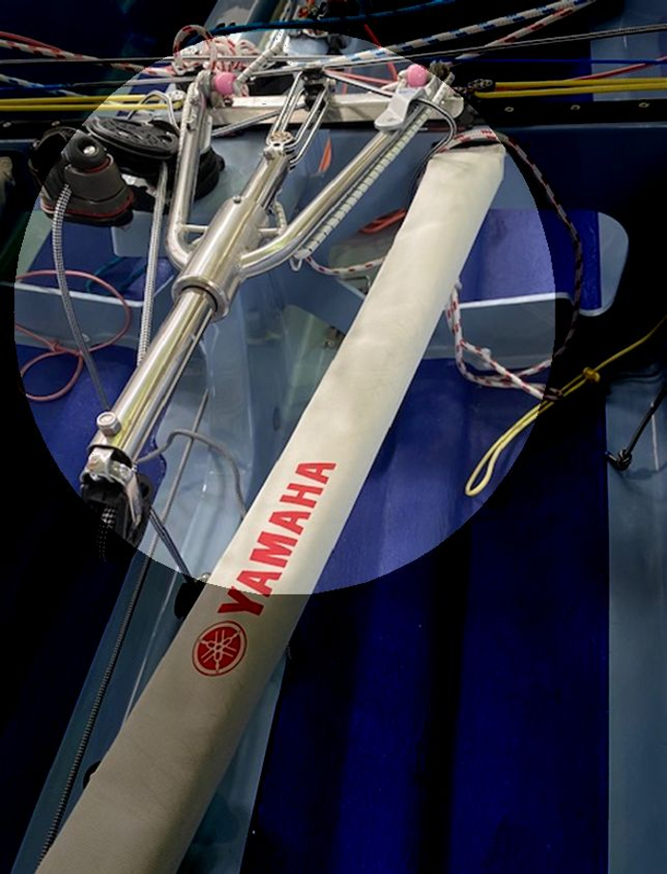
オプション番号8 パイプブライダル クリート仕様
 | オーダーフォームに戻る

パイプブライダル カム仕様
オプション番号9 パイプブライダル カム仕様
 | オーダーフォームに戻る
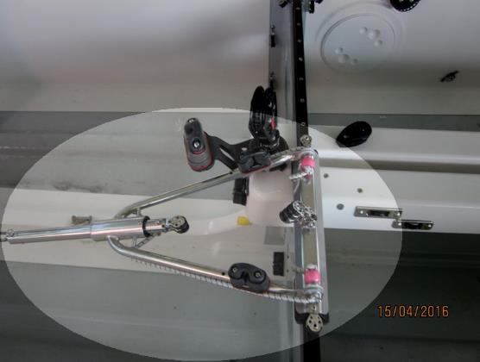

スピンシートブロック RF62174
オプション番号10 スピンシートブロック RF62174 ラチェット切り替え
 | オーダーフォームに戻る
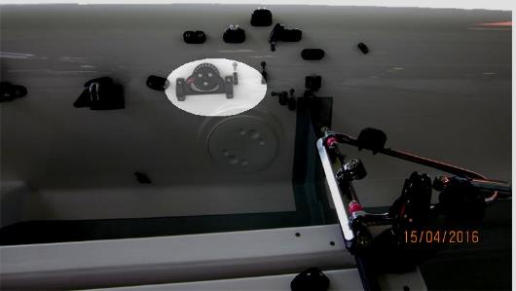

スピンブロックサイズ H2650
オプション番号11 スピンブロックサイズ H2650 40㎜カーボシングルフィックス

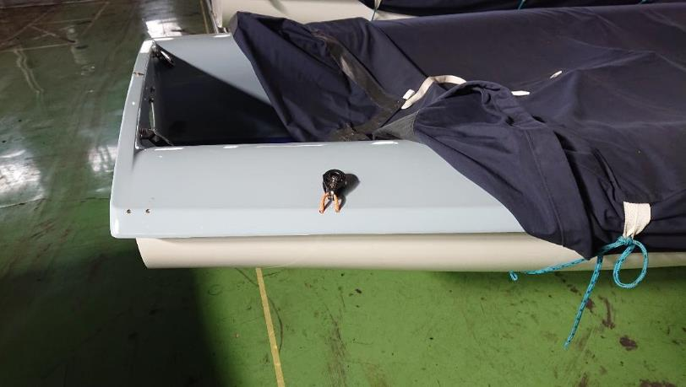

 | オーダーフォームに戻る

ツイーカーFRPオリジナル部品
オプション番号14 ツイーカーカムベース FRPオリジナル部品
 | オーダーフォームに戻る
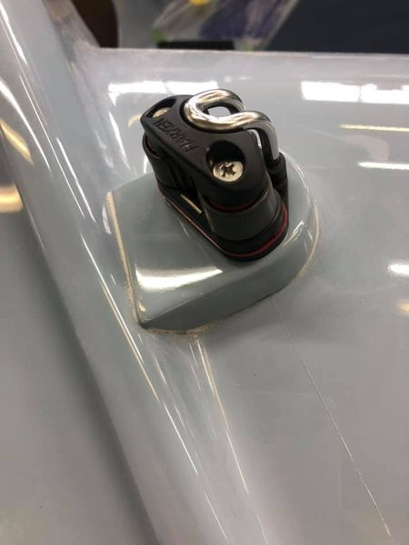
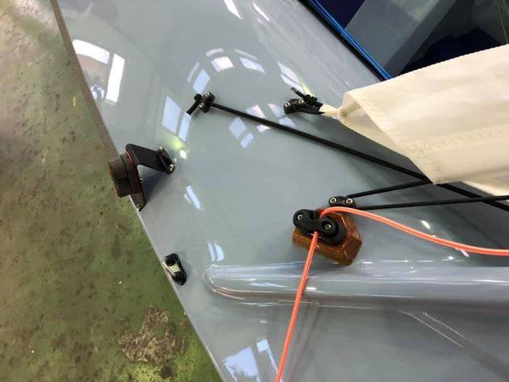

ポンプ式インナーキールにブロック３
オプション番号16 スピンハリポンプ式 (インナーキールにブロック3つ)
 | オーダーフォームに戻る
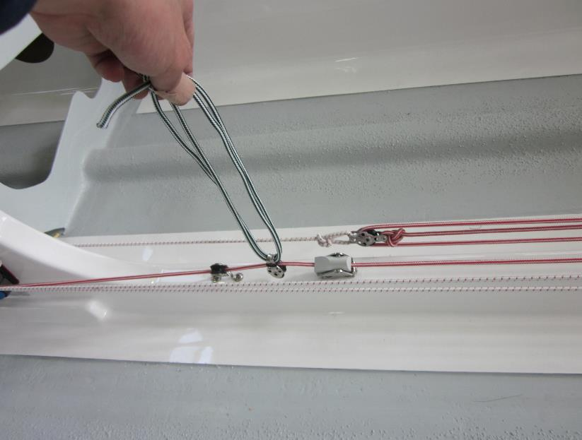
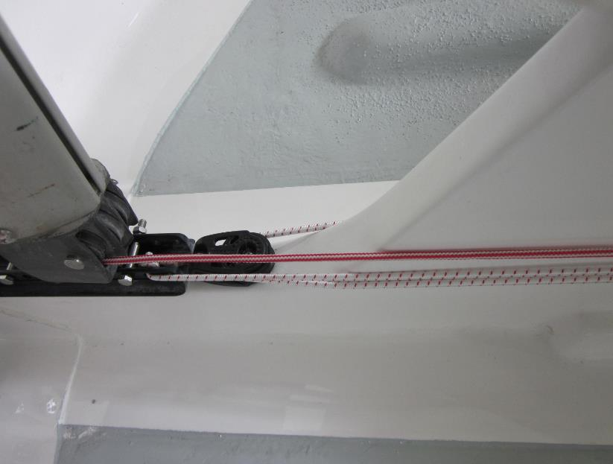

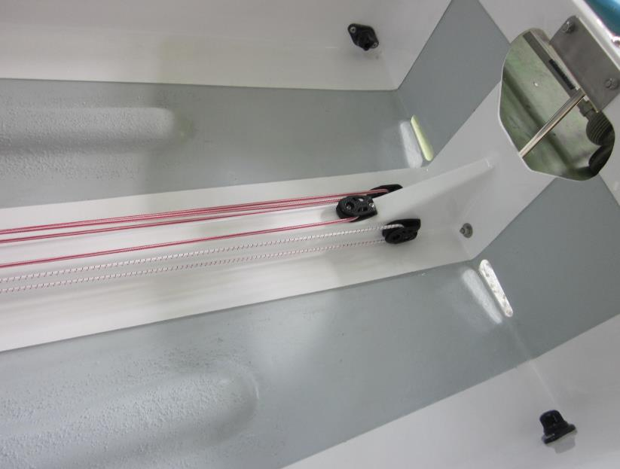

トッピング両サイド引き
オプション番号17 トッピング両サイド引き
※マストオプショントッピングリフト出口(マスト前方 長穴出口)も選択下さい。 | オーダーフォームに戻る

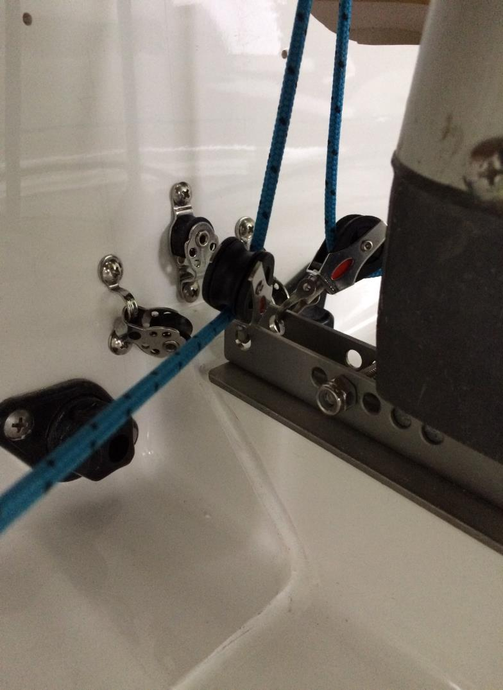
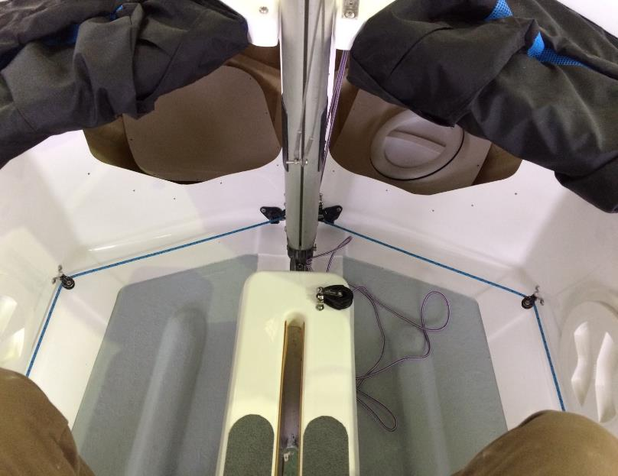
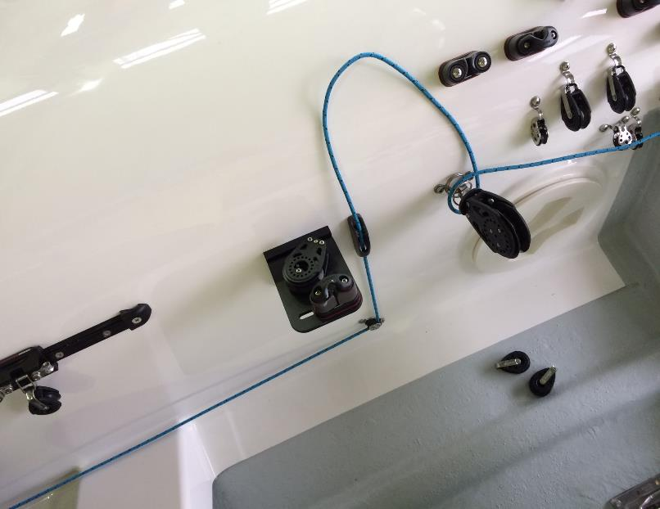

インナーキール後方リード
オプション番号18 トラピーズオプション インナーキール後方リード | オーダーフォームに戻る

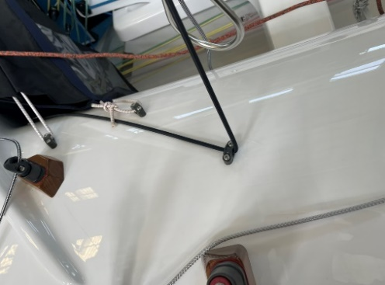
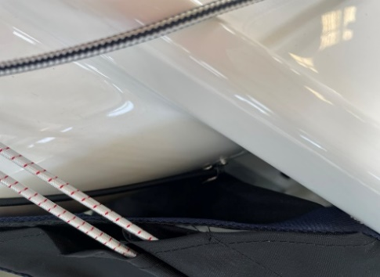
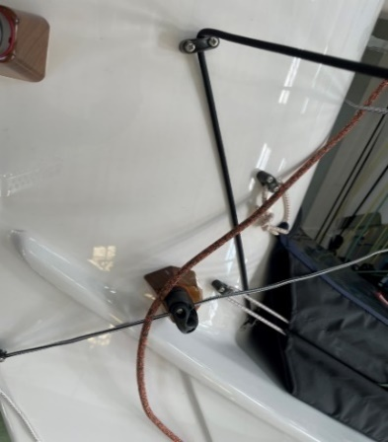

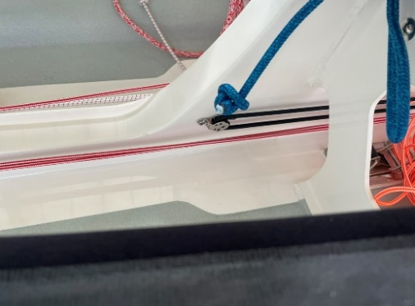
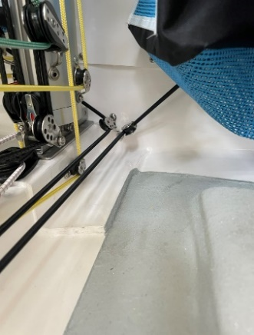

EVAフォーム
オプション番号20 ガンネル部 EVAフォーム(貼り付けあり)
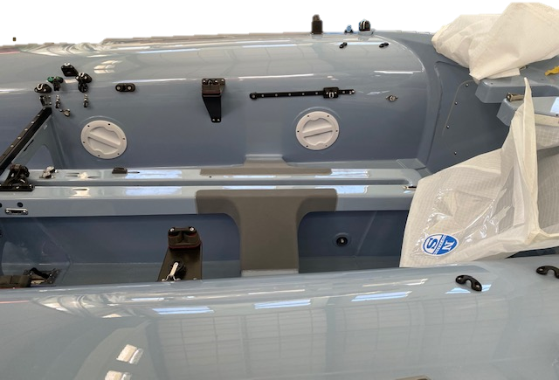
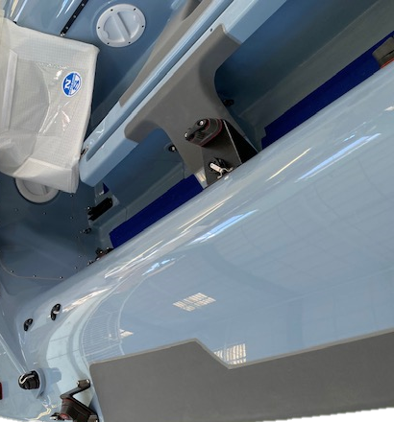

 | オーダーフォームに戻る

ラフワイヤー
オプション番号26 ラフワイヤー

 | オーダーフォームに戻る
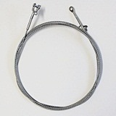

ベーラーパテ仕上げ
オプション番号29 ベーター パテ仕上げ
 | オーダーフォームに戻る
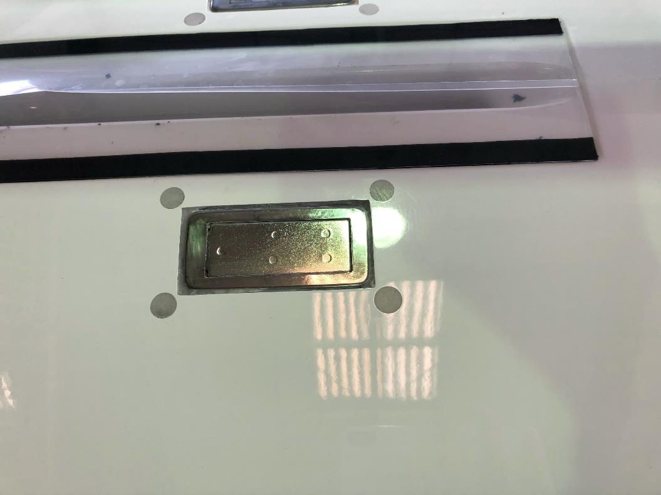

ベーラーゲルコート仕上げ
オプション番号30 ベーラー ゲルコート仕上げ
 | オーダーフォームに戻る
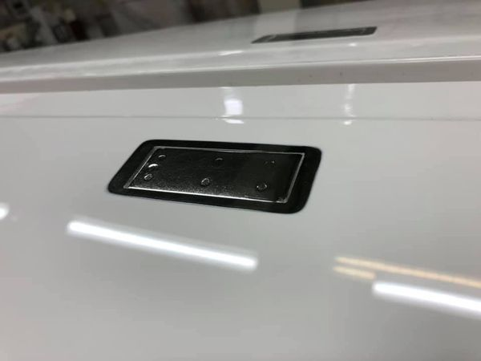

ハッチ アレン
オプション番号31 ハッチ Allenに変更

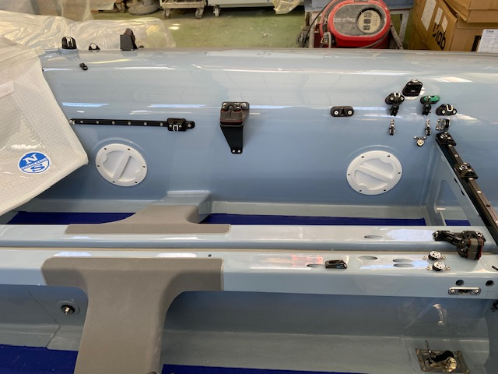
 | オーダーフォームに戻る

スプレッダー ネジ・ロック式
オプション番号 40 ヤマハマスト／スプレッダー変更（ネジロック式）
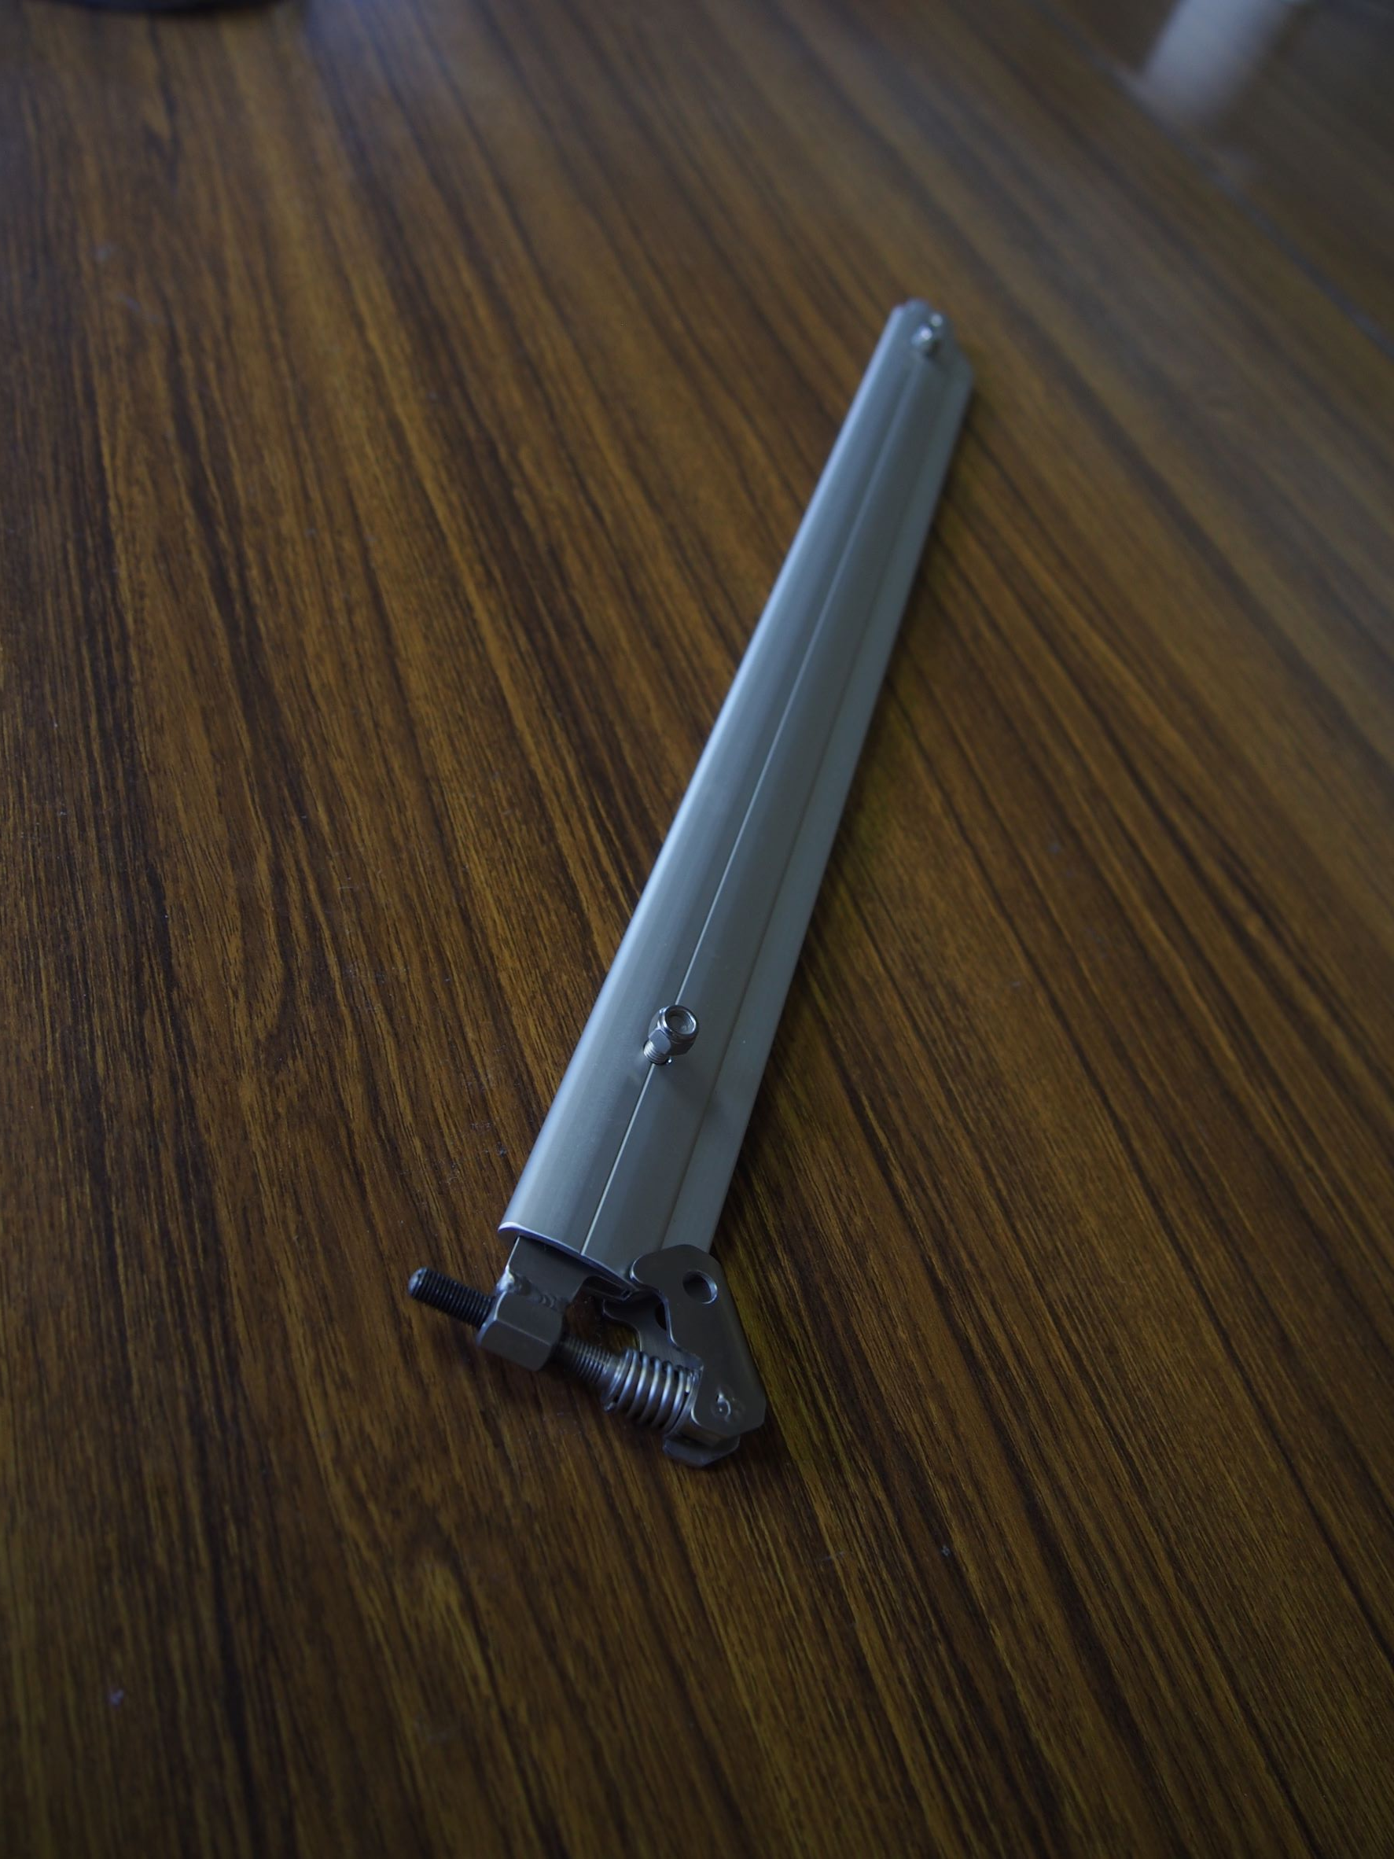

 | オーダーフォームに戻る

スプレッダー蝶ネジ式
オプション番号41 ヤマハマスト／スプレッダー変更（蝶ネジ式）

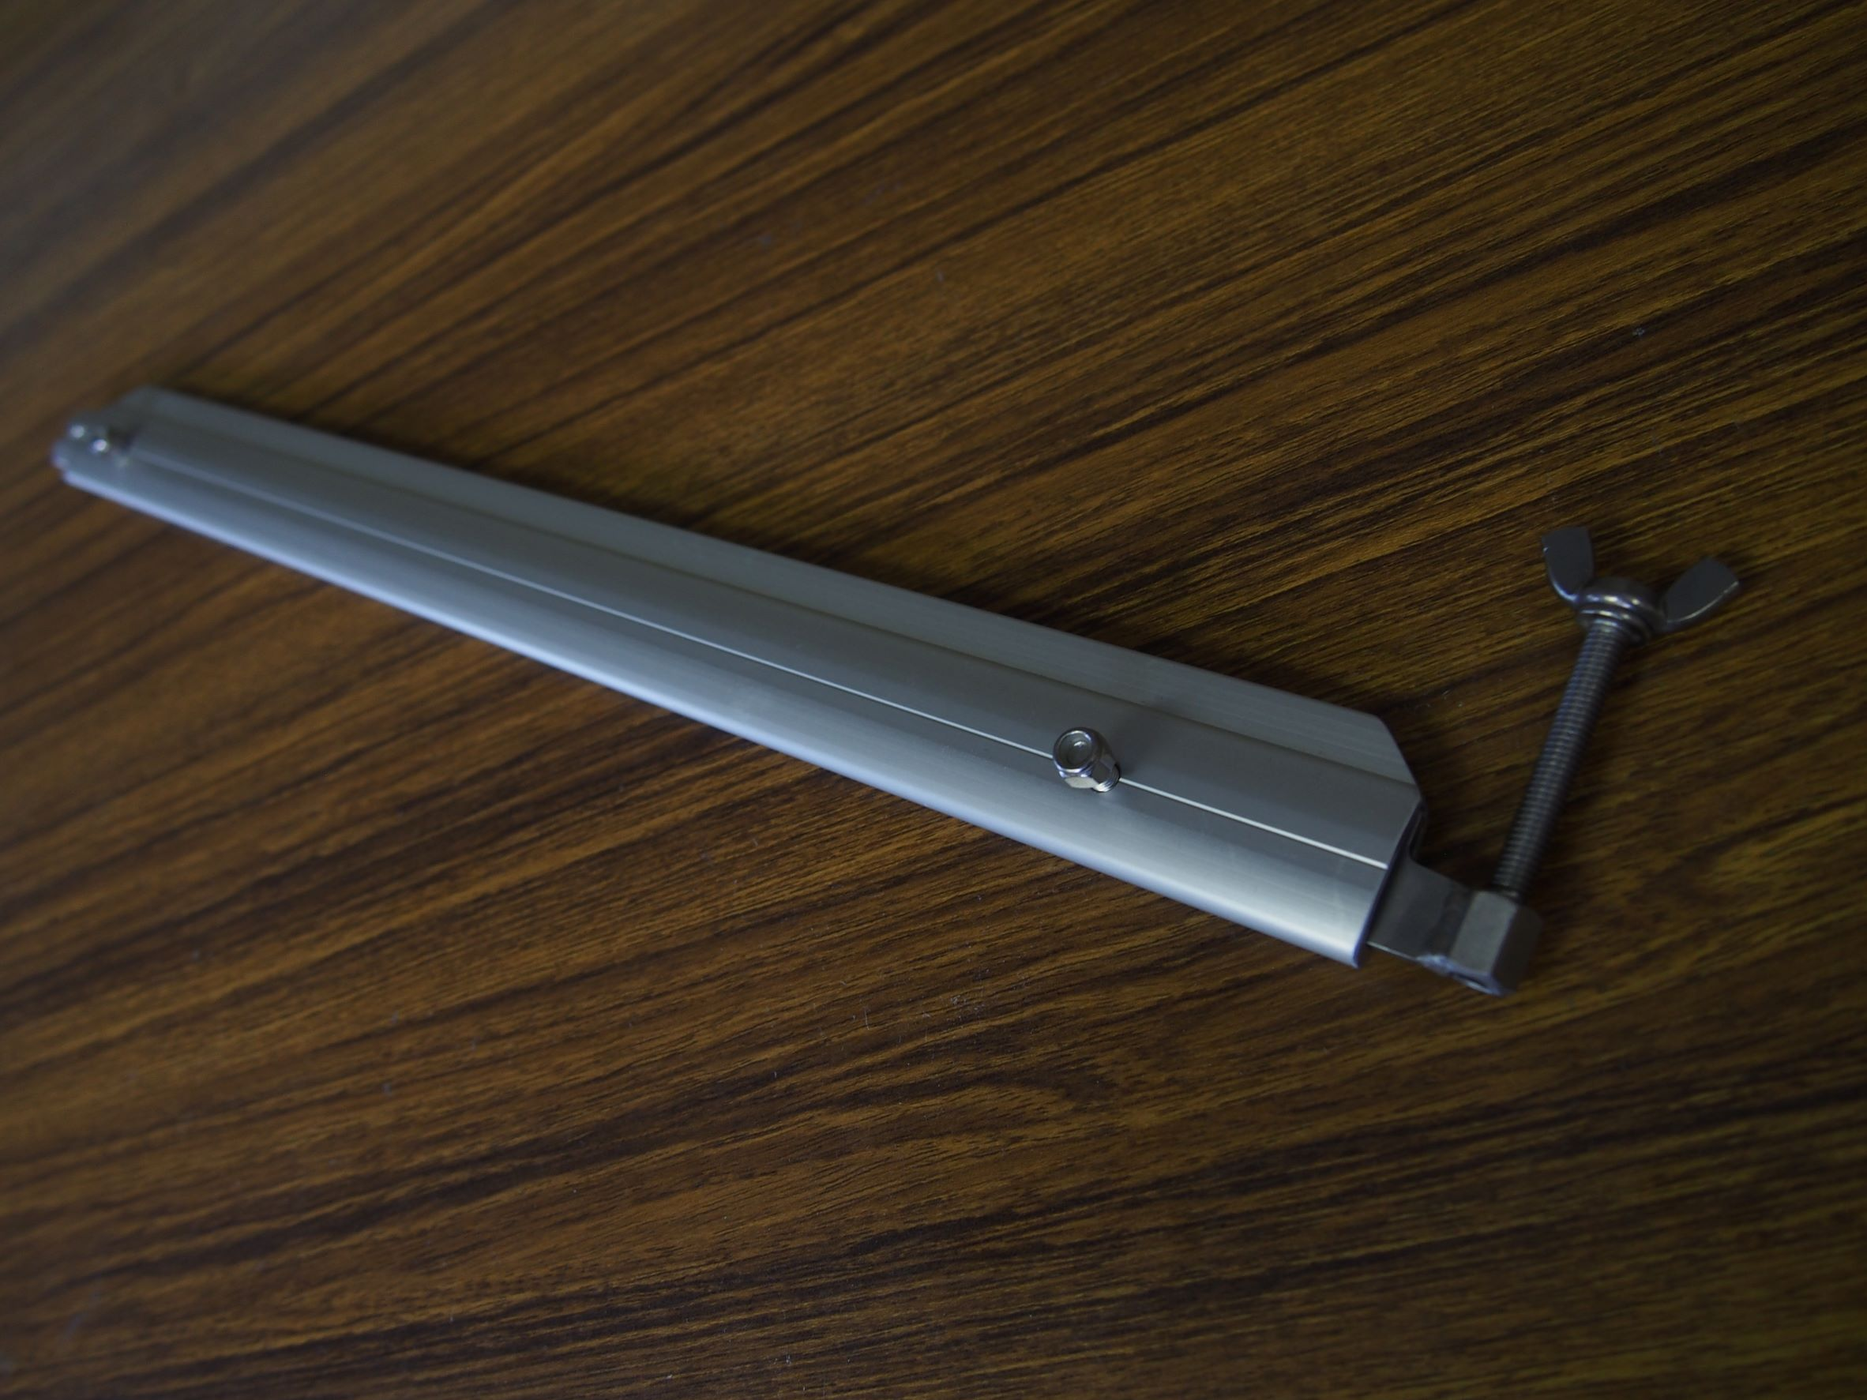
 | オーダーフォームに戻る

